使用方法
請求書作成方法《直接入力：免税事業者用》
① 【請求書シート】の貴社情報の入力
 | 【請求書シート】の黄色のセルに貴社の情報を入力してください。
 | 仕入先コードが不明な場合は、ユニット事業部業務購買部までお問合せください。（仕入先コードは7桁になります）

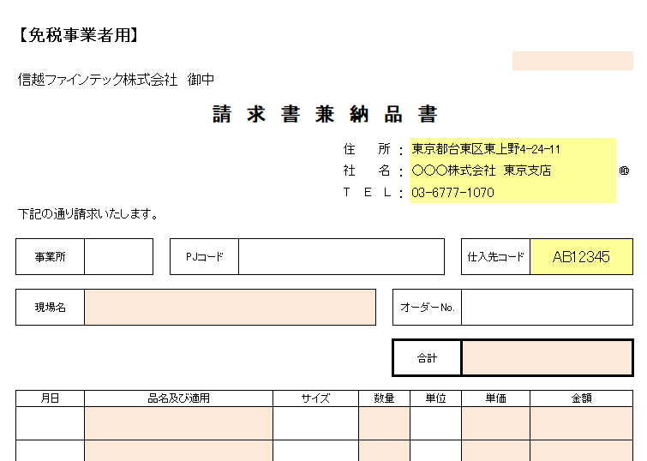

② 【請求書シート】に請求内容を入力
 | 一現場、一資材発注、一注文書に対し、必ず1枚の請求書を作成してください。
 | 全て大事な項目ですが、必須項目は必ず入力してください。

 | まず、右上のAE2のセル（オレンジ色のセル）に処理月の月末の日付を入力してください。
 |  | （例）2023年10月の場合 2023/10/31
 | 次に【事業所】、【PJコード】、【現場名】、【オーダー№】を入力してください。
 |  | 【現場名】欄は、必須項目です。必ず入力してください。
 | そのまま進み【月日】、【品名及び摘要】、【サイズ】、【数量】、【単位】、【単価】、【金額】を入力してください。
 |  | 【品名及び摘要】、【数量】、【単価】、【金額】欄は、必須項目です。必ず入力してください。
 |  | 【単価】は、税込みの金額を入力してください。
 | 1枚の請求書に対し、10行まで入力可能です。2行目、3行目とある場合は、そのまま入力してください。
 | 最後に【合計】を確認してください。（自動計算されますが手入力していただいても構いません）
 |  | 【合計】欄は、必須項目です。必ず入力してください。
 | 【備考】欄は、必要事項がありましたら入力してください。
 | 次の請求書を作成する場合は、シートを増やす、印刷後そのままシートを利用するなど方法はお任せいたします。
 | 漏れのないように作成をお願いいたします。

③ 【請求書シート】の印刷
 | 請求内容を入力後、印刷をしてください。用紙のサイズは、A4サイズ（タテ）です。
 | 白黒印刷でお願いいたします。
 | その月に請求する全ての請求書を印刷してください。

【入力例】
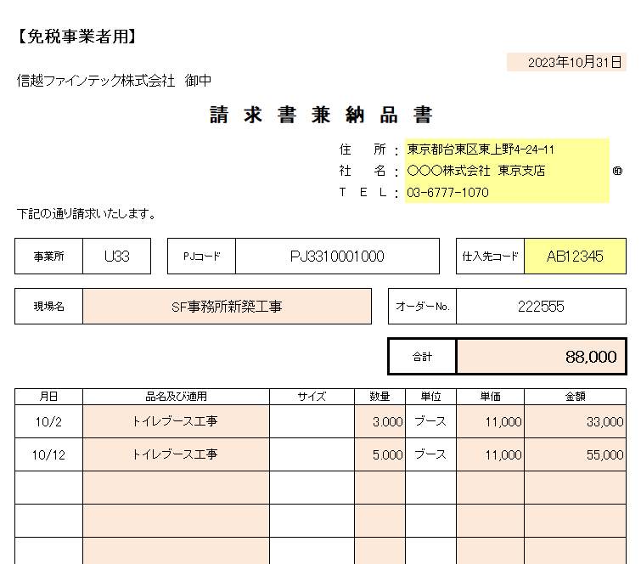

④ 請求書の内容確認及び押印
 | 印刷後、請求書の内容を確認してください。
 | 内容に問題がなければ、全ての請求書に①で入力していただいた社名等の右脇に会社印の押印をお願いいたします。

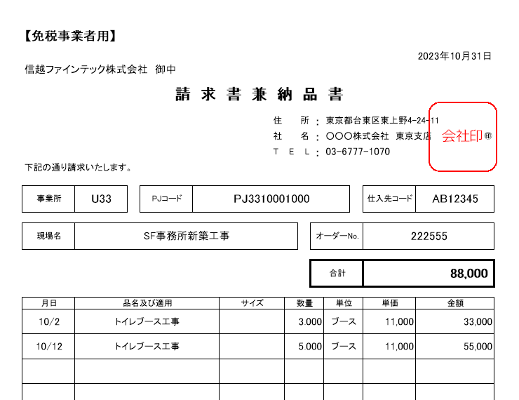

⑤ 請求書の控え及び郵送
 | 押印が終了しましたら、貴社の控えとして印刷、PDF等控えの作成をお願いいたします。
 | 作成していただいた請求書は、毎月第1営業日厳守で郵送をお願いいたします。
 | 間に合わない場合は、事前にFAX又は弊社担当者までメールにて提出をお願いいたします。

この請求書に関してのご質問等は、下記問い合わせ先にお願いいたします。

 | お問合せ先 ： ユニット事業部 業務購買部 |  | TEL 03-6777-1070 FAX 03-6777-1075

